①申請書（個人）
※１ 電子印、シャチハタ印、修正テープ、消えるペンは使用不可。
※２ 訂正箇所は２重線を引いて、その上に押印。
※３ 印鑑は、すべて同じものを使用。
※４ 申請期限は、不備による再提出も含めて「約１ヶ月」です。
個人申請用
様式第１号（第６条関係）
宮古島市教育委員会
教育長 殿 |  |  |  |  |  |  |  |  |  |  |  |  |  |  | 令和 | ○ | 年 | ○ | 月 | ○ | 日
 |  | 宮古島市児童生徒選手派遣補助金交付申請書兼請求書 |  |  |  |  |  |  |  |  |  |  |  |  |  |  |  | ↑派遣後の日付
宮古
 |  | 児童生徒名 |  |  |  | 宮古 花子 |  |  |  |  |  |  |  |  |  |  |  | 印
 |  |  |  |  |  | （宮古島市立 平良第四小 学校）
 |  | 保護者名 |  |  |  | 宮古 太郎
 |  | 住所 |  |  |  | 平良字西里1140番地
 |  | 連絡先 |  |  |  | ０９８０－１２３－４５６７

1 | 補助事業名 |  |  | ： | 第14回沖縄県ハンドボール選手権大会

2 | 派遣日程 |  |  | ： | 往 | 令和 |  | 5 | 年 | 4 | 月 | 10 | 日 | ←復路搭乗日
 |  |  |  |  | 復 | 令和 |  | 5 | 年 | 4 | 月 | 11 | 日 | ←往路搭乗日
※往路、復路ともに、最も早い人・遅い人の日付を記入。
3 | 派遣先 |  |  | ： | 県内（市町村名： ） |  |  |  |  |  | 那覇市
 |  |  |  |  | 県外（都道府県名： ）

4 | 派遣人員 |  |  | ： | 選手 |  | 1 | 名、指導者 |  |  |  | 0 | 名 | ←団体に所属していても 個人申請なら1名と記入。

5 | 申請額 |  |  | 事務局で、金額を計算するため記入不要。

6 | 成果報告 |  |  | ： | 予選敗退、個人部3位、別紙参照など）
 |  |  |  |  | ※別紙参照の場合、成績表や結果表を添付。

7 | 添付書類 |  |  | ： | 収支決算書、大会要項、選手参加者名簿等、
 |  |  |  |  | 成績証明書（県外派遣の場合）、その他支出証拠書類等

8 | 振込指定口座
 | 金融機関名 |  |  | 沖縄銀行 |  |  |  |  |  |  |  |  | 支店名 |  |  | 宮古 |  |  |  | 本店 支店 出張所
 | 口座種別 |  |  | 普通 |  | ・ | 当座 |  | 口座番号 |  |  | 1 | 2 | 3 | 4 | 5 | 6 | 7
 | フリガナ |  |  | ミヤコ タロウ
 | 口座名義 |  |  | 宮古 太郎
 |  |  | ※口座名義人は、様式上部の保護者と一致させる。

②申請書(学校・団体)
※１ 電子印、シャチハタ印は使用不可。
※２ 訂正箇所は２重線を引いて、その上に押印。
※３ 印鑑は、すべて同じものを使用してください。
※４ 申請期限は、不備による再提出も含めて「約１ヶ月」です。
団体申請用
様式第１号（第６条関係）
宮古島市教育委員会
教育長 殿 |  |  |  |  |  |  |  |  |  |  |  |  |  | 令和 | ○ | 年 | ○ | 月 | ○ | 日
 |  | 宮古島市児童生徒選手派遣補助金交付申請書兼請求書 |  |  |  |  |  |  |  |  |  |  |  |  |  |  |  | ↑派遣後の日付

宮古
 |  | 学校/団体名 |  |  | 宮古アタッカーズ |  |  |  |  |  |  |  |  |  |  |  | 印
 |  | 学校長/代表者名 |  |  | 宮古 太郎
 |  | 住所 |  |  | 宮古島市平良字西里1139番地
 |  | 担当者 |  |  | 伊良部 花子
 |  | 連絡先 |  |  | ０９８０－１２３－４５６７
 |  |  |  |  | ※委任状に記載されている団体・代表者名と合わせる。
1 | 補助事業名 |  | ： | 第14回沖縄県アンサンブルコンテスト

2 | 派遣日程 |  | ： | 往 | 令和 |  | 5 | 年 | 4 | 月 | 10 | 日 | ←復路搭乗日
 |  |  |  | 復 | 令和 |  | 5 | 年 | 4 | 月 | 11 | 日 | ←往路搭乗日
※往路、復路ともに、最も早い人・遅い人の日付を記入。
3 | 派遣先 |  | ： | 県内（市町村名： ） |  |  |  |  |  | 那覇市
 |  |  |  | 県外（都道府県名： ）

4 | 派遣人員 |  | ： | 選手 |  | 15 | 名、指導者 |  |  |  | 1 | 名

5 | 申請額 |  | 事務局で、金額を計算するため記入不要。

6 | 成果報告 |  | ： | 予選敗退、個人部3位、別紙参照など
 |  |  |  | ※別紙参照の場合、成績表や結果表を添付。

7 | 添付書類 |  | ： | 収支決算書、大会要項、選手参加者名簿等、
 |  |  |  | 成績証明書（県外派遣の場合）、その他支出証拠書類等

8 | 振込指定口座 |  |  | ゆうちょ銀行の場合は、他行振込用の口座を記載。
 | 金融機関名 |  | 沖縄銀行 |  |  |  |  |  |  |  |  | 支店名 |  |  | 市役所 |  |  |  | 本店 支店 出張所
 | 口座種別 |  | 普通 |  | ・ | 当座 |  | 口座番号 |  |  | 1 | 2 | 3 | 4 | 5
 | フリガナ |  | ミヤコ タロウ
 | 口座名義 |  | 宮古 太郎
 | ※口座名義人は、様式上部の所属名・団体名・代表名と一致させる。

③積算内訳書
積算内訳書（入力用）
番号 | 氏名 | 離島割 還付金 | 外部 補助金等 | 領収書の金額 |  |  | 合計 負担額
 |  |  |  | 往復 航空運賃 | 全泊分 宿泊費 | 雑費
1 | 宮古 A子 |  | 11,000 | 19,000 | 9,240 | 12,400 | 29,640
2 | 宮古 B子 | 1,850 | 10,000 | 15,000 | 9,240 | 9,800 | 22,190
3 | 宮古 C子 | 3,700 | 6,000 | 16,980 | 11,000 | 10,500 | 28,780
4 | 宮古 D子 |  |  | 19,000 | 11,000 | 6,700 | 36,700
5 |  |  |  |  |  |  | 0
【注意点】
・赤字の部分のみ入力すれば、自動的に合計負担額が出ます。
・領収書等などが『団体金額』の場合、1人当たりの金額を出してから入力。
【離島割還付金】
離島割運賃を使用した場合、市民課に還付金の額を確認して入力する。
【外部補助金等】
宮古島市以外からの補助金等について受領書がある場合、受領書の写しを
用意して、その金額を入力。
【往復航空費】
領収書の原本を用意して、その金額を入力。
領収書が複数ある場合は、その合算金額を入力。
【全泊分宿泊費】
領収書の原本を用意して、その金額を入力。
食事代や宿泊税の分かる記載もしくは別紙も用意。
領収書が複数ある場合は、その合算金額を入力。
【雑費】
『雑費』は、大会に関係のない経費は入力できません。
外部補助金がある場合は雑費の領収書の写しを用意して、その金額を入力。
領収書が複数ある場合は、その合算金額を入力。
領収書の種類が多い場合は、内訳書を用意して合算額を表示する。
6 |  |  |  |  |  |  | 0
7 |  |  |  |  |  |  | 0
8 |  |  |  |  |  |  | 0
9 |  |  |  |  |  |  | 0
10 |  |  |  |  |  |  | 0
11 |  |  |  |  |  |  | 0
12 |  |  |  |  |  |  | 0
13 |  |  |  |  |  |  | 0
14 |  |  |  |  |  |  | 0
15 |  |  |  |  |  |  | 0
16 |  |  |  |  |  |  | 0
17 |  |  |  |  |  |  | 0
18 |  |  |  |  |  |  | 0
19 |  |  |  |  |  |  | 0
20 |  |  |  |  |  |  | 0
21 |  |  |  |  |  |  | 0
22 |  |  |  |  |  |  | 0
23 |  |  |  |  |  |  | 0
24 |  |  |  |  |  |  | 0
25 |  |  |  |  |  |  | 0
小計 |  |  |  | 69,980 | 40,480 | 39,400 | 117,310
 |  |  |  | 楽器輸送費
 |  |  |  | 総計 |  |  | 117,310

③積算内訳書 (手書き用)
積算内訳書（手書き用）
番号 | 氏名 | 離島割 還付金 | 外部 補助金等 | 領収書の金額 |  |  | 合計 負担額
 |  |  |  | 往復 航空運賃 | 全泊分 宿泊費 | 雑費
1 | 宮古 A子 |  | 11,000 | 19,000 | 9,240 | 12,400 | 29,640
2 | 宮古 B子 | 1,850 | 10,000 | 15,000 | 9,240 | 9,800 | 22,190
3 | 宮古 C子 | 3,700 | 6,000 | 16,980 | 11,000 | 10,500 | 28,780
4 | 宮古 D子 |  |  | 19,000 | 11,000 | 6,700 | 36,700
5
【注意点】
・領収書が『団体金額』の場合、1人当たりの金額を出してから記入。
・離島割還付金と外部補助金は、合計負担額には含めないでください。
【離島割還付金】
離島割運賃を使用した場合、市民課に還付金の額を確認して記入する。
【外部補助金等】
宮古島市以外からの補助金等について受領書がある場合、受領書の写しを
用意して、その金額を記入。
【往復航空費】
領収書の原本を用意して、その金額を記入。
領収書が複数ある場合は、その合算金額を記入。
【全泊分宿泊費】
領収書の原本を用意して、その金額を記入。
食事代や宿泊税の分かる記載もしくは別紙も用意。
領収書が複数ある場合は、その合算金額を記入。
【雑費】
『雑費』は、大会に関係のない経費は入力できません。
外部補助金がある場合は雑費の領収書の写しを用意して、その金額を記入。
領収書が複数ある場合は、その合算金額を記入。
領収書の種類が多い場合は、内訳書を用意して合算額を表示する。
6
7
8
9
10
11
12
13
14
15
16
17
18
19
20
21
22
23
24
25
小計 |  |  |  | 69,980 | 40,480 | 39,400 | 117,310
 |  |  |  | 楽器輸送費
 |  |  |  | 総計 |  |  | 117,310

④領収書
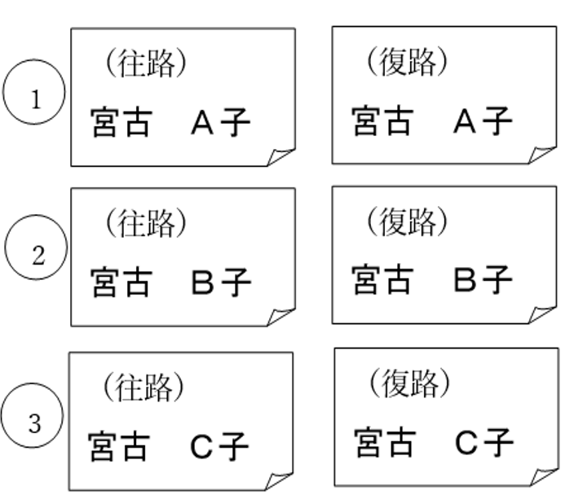
領収書の貼り付け方法

※両面不可

※遊びが出ないように、
ぴったり貼り付けてください。

⑤搭乗証明書
搭乗証明書の貼り付け方法

※両面不可

※遊びが出ないように、
ぴったり貼り付けてください。

ご搭乗案内
○○○ 様
宮古 → 沖縄
○月○日
ご搭乗案内
○○○ 様
沖縄 → 宮古
○月○日

